Planilha1
 |  |  |  | Proposta de Orçamento
 | Ajudamos á adoçar o seu dia com muito amor! |  |  |  | Data: | 2025-05-22
 |  |  |  |  | Data de Validade: | 2025-05-29

Caixinhas Brigadeiro |  |  |  |  | Para: | Patricia
 |  |  |  |  | Telefone de contato: | (11)95312-9496

 | ☾ | 68 Caixinhas com Brigadeiros artesanais
 |  | R$ 680.00 | Com desconto aplicado: | R$ 500.00

 |  | Caixinhas contendo 4 deliciosos brigadeiros, com sabores a definir

 |  |  |  | 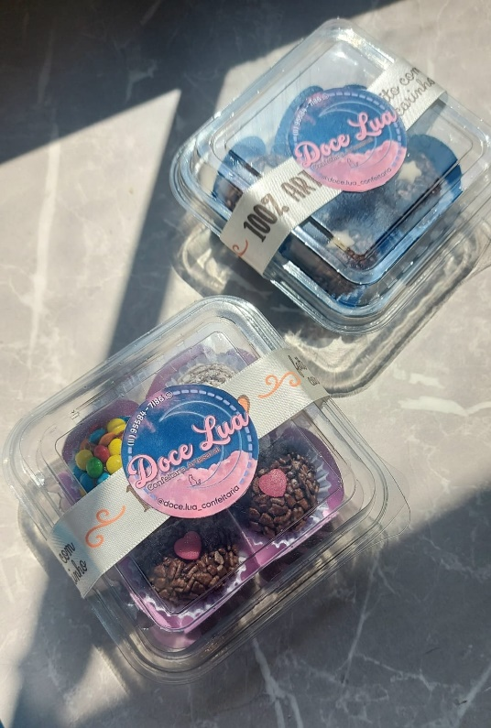

 |  | Formas de Pagamento: |  | Doce Lua Confeitaria Artesanal
 |  | Encomendas com 50% adiantamento Pix, Dinheiro, Cartão de crédito e débito Obs: Pagamentos no cartão de crédito, acréscimo de 3% |  |  | Rua Argentina, 930 - Fazendinha Real
 |  |  |  |  | Cabreúva, São Paulo 13317-750
 |  |  |  |  | (11)95584-7186
 |  |  |  |  | doceluaconfeitariaartesanal@gmail.com

 |  |  |  | "Todas as vossas coisas sejam feitas com amor."
 |  |  |  |  |  | 1 Coríntios 16:14

